表紙・改定履歴
Webダイレクト販売

画面設計書
試算結果展開緩和医療画面
G0105

© 2020 Sasuke Financial Lab Inc.

変 更 記 録
版数 REV. | 作成更新日 | 変 更 内 容 | 担 当
01 | 2020-08-19 | 初版 | 幡司
02 | 2020-09-03 | 画面レイアウトの文言を修正 | 小川

画面レイアウト
画面レイアウト | システム | 画面名 | 画面ID
 | Webダイレクト販売 | 試算結果展開緩和医療画面 | G0105

 | ※XはG0103.試算結果画面と共通
X
G0103.試算結果画面と共通
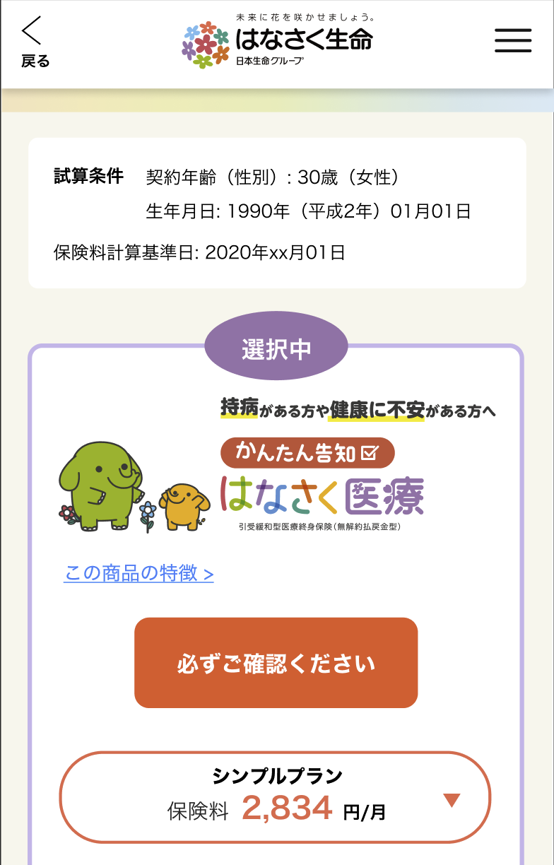

1

2

3

4

A
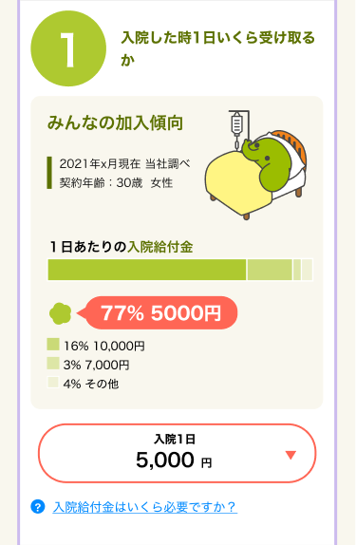
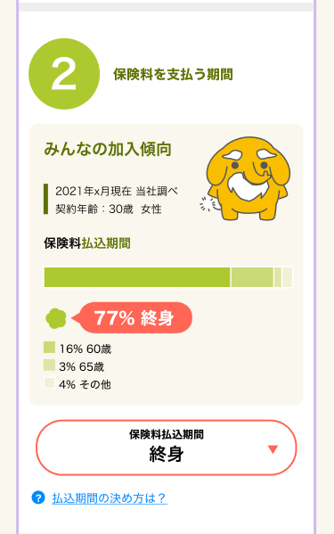

1
3
2
4

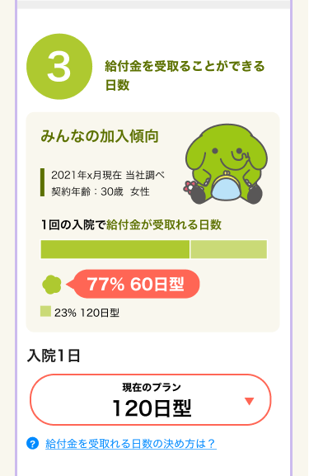
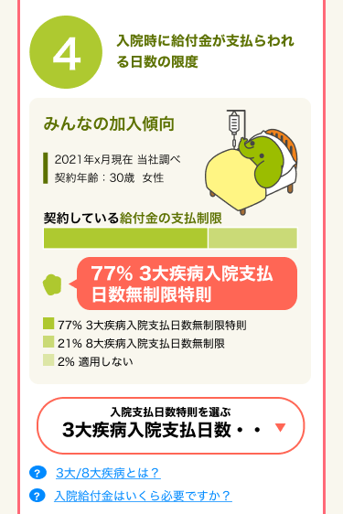

5

7

8
6
9

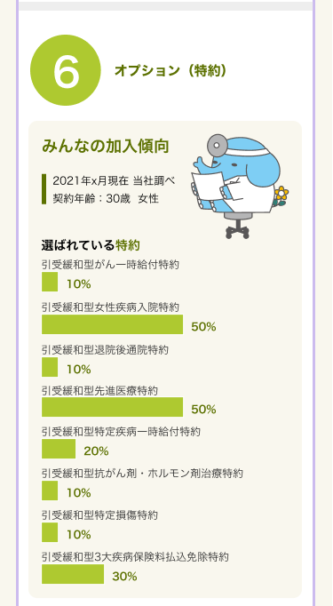

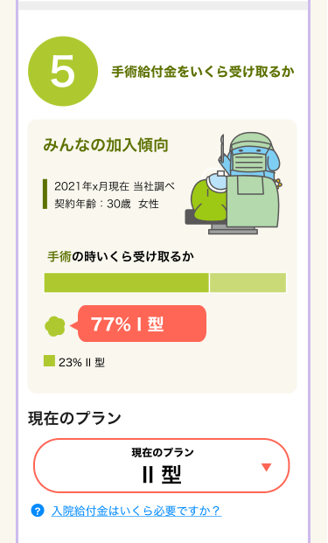

10

11

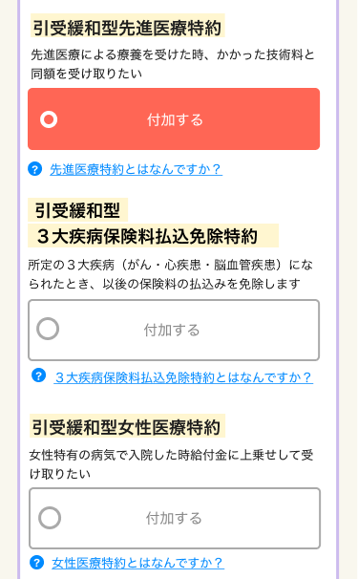
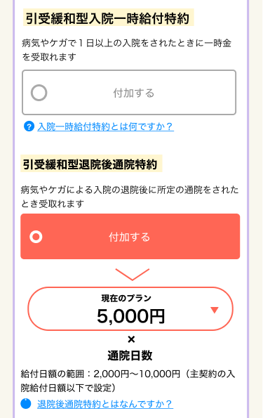

12
18

13
19

14
20

15

21

16
22
17

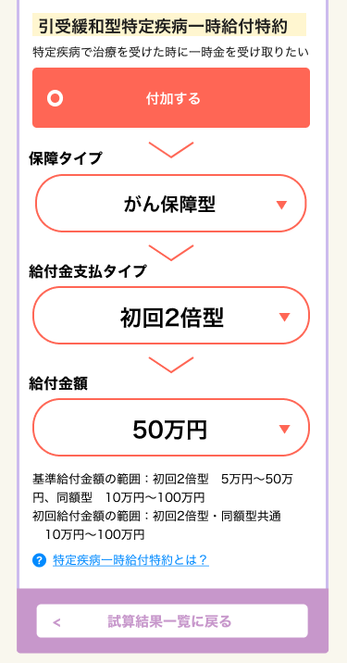

26

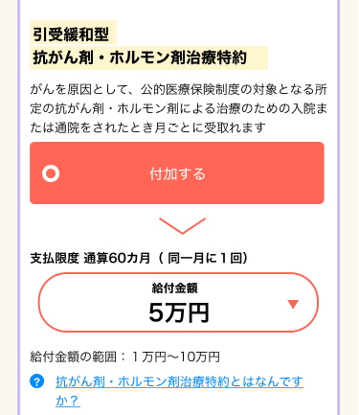

27

23
28

24
29

30
25
31

X
G0103.試算結果画面と共通

メッセージ一覧
メッセージ一覧 |  | システム | 画面名 | 画面ID
 |  | Webダイレクト販売 | 試算結果展開緩和医療画面 | G0105
No | メッセージID | メッセージ内容

1
2
3
4
5
Pending
6
7
8
9
10
11
12
13
14
15
16
17
18
19
20
21
22
23
24
25
26
27

